Hoja1
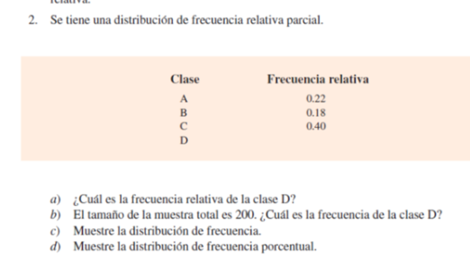

Muestre las distribuciones
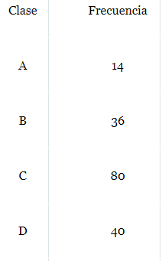
Para poder sacar la distribución de la frecuencia tenemos que multiplicar la muestra total 200 x la frecuencia relativa

 | Clase A:(0.22) (200) =44
 | Clase B:(0.18) (200) =36
 | Clase C:(0.40) (200) =80
 | Clase D:(0.20) (200) =40

porcentaje de disctrib
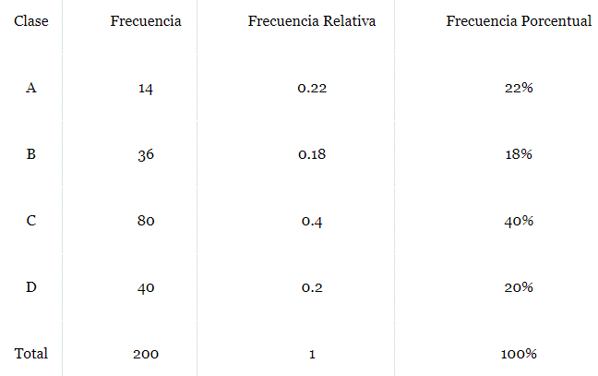

FPA | (0.22)*100
FPA | 22 | %

FPB | (0.18)*100
FPB | 18 | %

FPC | (0.40)*100
FPC | 40 | %

FPD | (0.20)*100
FPD | 20 | %

